令和8年(2026年)9月 （Ａ献立）
...
ビタミン |  |  |  | 食物 繊維 | 栄養価 | ｴﾈﾙｷﾞｰ | たんぱく質 | 脂質 | 食塩 相当量 | ｶﾙｼｳﾑ | ﾏｸﾞﾈｼｳﾑ | 鉄 | ビタミン |  |  |  | 食物 繊維
A | B1 | B2 | C |  |  |  |  |  |  |  |  |  | A | B1 | B2 | C
μgRAE | mg | mg | mg | g |  | kcal | g | g | g | mg | mg | mg | μgRAE | mg | mg | mg | g
212 | 0.35 | 0.43 | 20 | 2.7 |  | 715 | 28.6 | 33.3 | 3.0 | 352 | 67 | 1.4 | 177 | 0.37 | 0.53 | 18 | 4.4
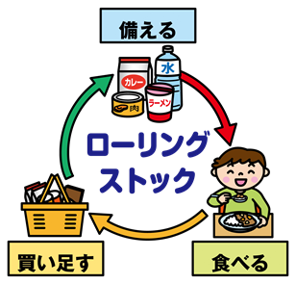
９月１日は「防災の日」です。
日ごろから水や食料品は多めに ストックしておくと安心です。
水や食料品は最低３日分、できれば１週間分を備えておくことが勧められています。日常よく食べているものを多めに買い置きし、食べたら買い足す「ローリングストック」で無理なく備えましょう。
出典：月刊「学校給食」
 |  |  | 70 | 黄
 |  |  | 1ぽん | 赤
 |  |  | 30 | 赤
 |  |  | 15 | 緑
 |  |  | 10 | 緑
 |  |  | 5 | 緑
 |  |  | 5 | 緑
 |  |  | 0.2
 |  |  | 2
 |  |  | 7.5 | 赤
 |  |  | 1こ | 赤
 |  |  | 6 | 黄
 |  |  | 4
 |  |  | 20 | 赤
 |  |  | 5 | 緑
 |  |  | 10 | 緑
 |  |  | 10 | 緑
 |  |  | 5 | 緑
 |  |  | 3 | 緑
 |  |  | 1 | 黄
 |  |  | 1
 |  |  | 0.5 | 黄
 |  |  | 2.5
 |  |  | 0.05
 |  |  | 0.015
 |  |  | 0.2 | 黄
 |  |  | 0.1 | 黄

ビタミン |  |  |  | 食物 繊維
A | B1 | B2 | C
μgRAE | mg | mg | mg | g
203 | 0.42 | 0.48 | 9 | 2.8

